Relatório Fotográfico
 |  | CHECKLIST DE ENTREGA DE OBRA

EDITAL DE CONCESSÃO: | nº 069/96 |  |  | OBJETO DO CONTRATO: | BR-116/RS, entre Camaquã (km 400,500) à Jaguarão (km 661) e BR-392/RS, km 0 (Rio Grande) ao km 199,700 (Santana da Boa Vista)
OBRA PER: | Projeto de Melhoramento da Ponte sobre o Arroio Passo do Pinto, localizada no km 469+401 da BR-116/RS. |  |  | ANO: | 27
DATA DO RELATÓRIO : | 2026-08-27 |  |  | DATA DE CONCLUSÃO DA OBRA: | 2012-03-28

TIPO DE OBRA

 | Vias Marginais |  | OAE |  |  | Acessos |  | Interseções
1. Serviços Preliminares
1.1 | Construção Desvio
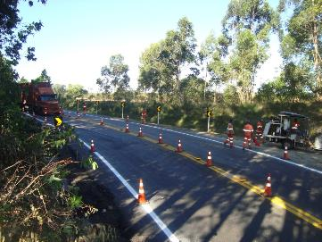 |  | 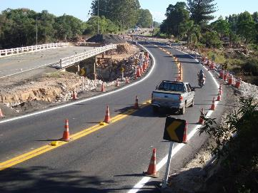 |  | 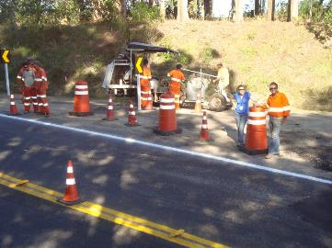 |  |  | 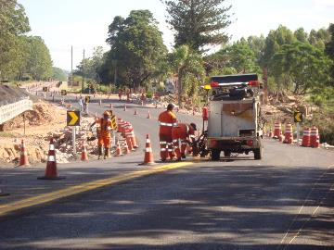
Finalização do desvio |  | Pintura do desvio |  | Pintura do desvio |  |  | Finalização do desvio
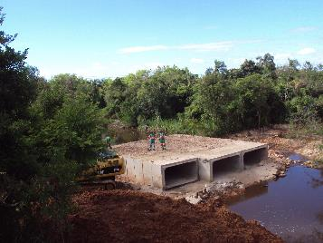 |  | 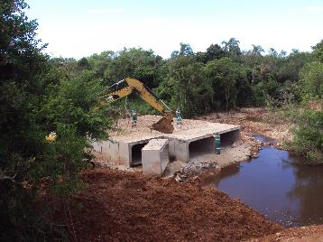 |  | 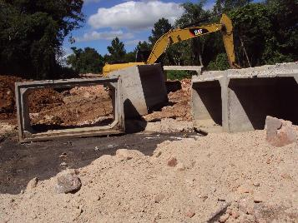 |  |  | 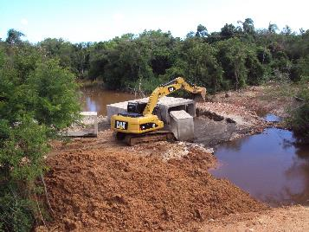
Implantação de galerias |  | Implantação de galerias |  | Implantação de galerias |  |  | Implantação de galerias
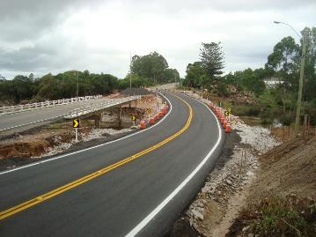 |  | 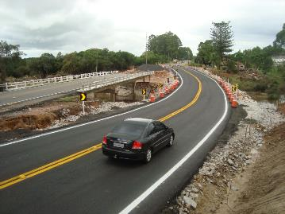 |  | 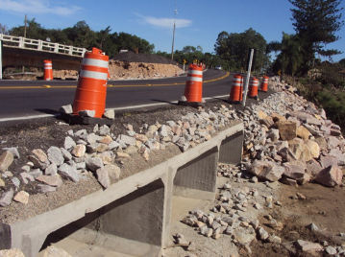 |  |  | 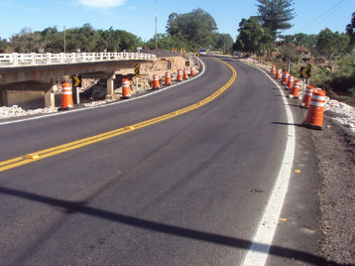
Finalização do desvio |  | Finalização do desvio |  | Finalização do desvio |  |  | Finalização do desvio
2. Construção de Ponte
2.1 | Serviços Inicias
 |  | 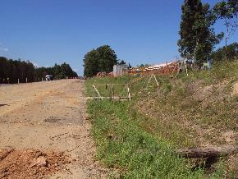 |  | 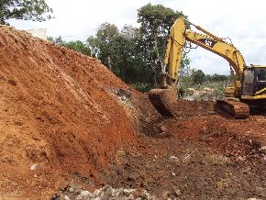 |  |  | 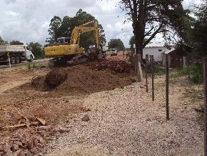
 |  | Alojamento/Canteiro |  | Terraplanagem/Aterro |  |  | Terraplanagem/Aterro
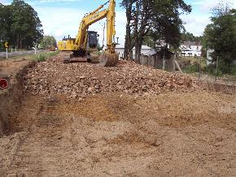 |  | 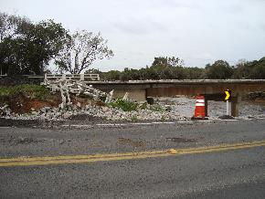 |  | 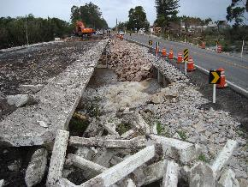 |  |  | 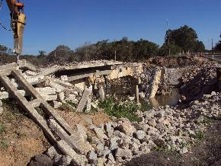
Terraplanagem/Aterro |  | Demolição da OAE |  | Demolição da OAE |  |  | Demolição da OAE
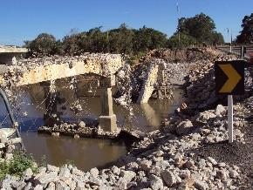 |  | 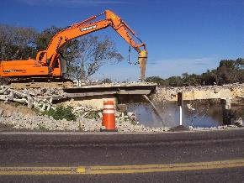 |  | 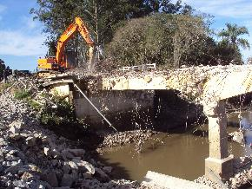 |  |  | 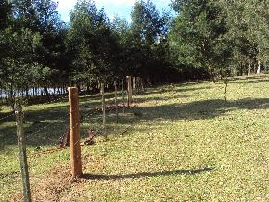
Demolição da OAE |  | Demolição da OAE |  | Demolição da OAE |  |  | Instalação de cerca para adequar o perímetro
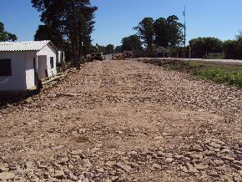 |  | 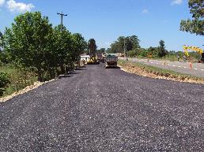 |  | 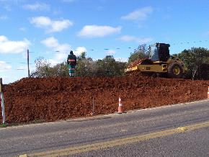 |  |  | 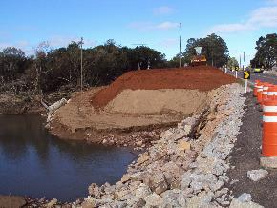
Implantação de rachão para base |  | Pavimentação da nova pista |  | Compactação do aterro da OAE |  |  | Compactação do aterro da OAE
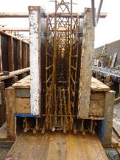 |  | 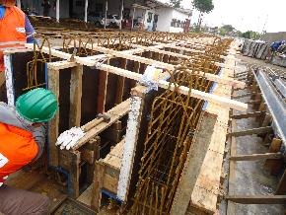 |  | 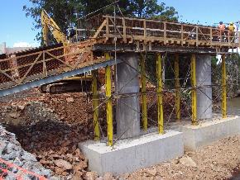 |  |  | 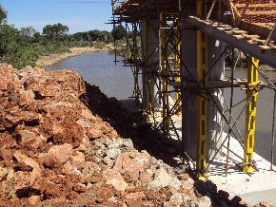
Preparação das ferragens/armaduras |  | Preparação das ferragens/armaduras |  | Preparação das ferragens |  |  | Preparação das ferragens
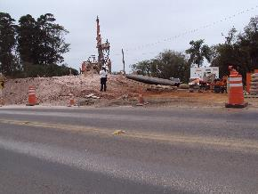 |  | 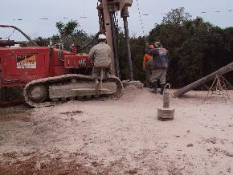 |  | 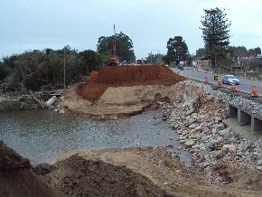 |  |  | 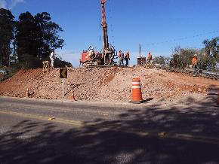
Cravação de estacas |  | Cravação de estacas |  | Cravação de estacas |  |  | Cravação de estacas
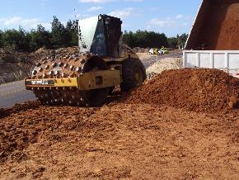 |  | 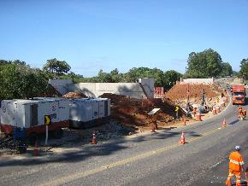 |  | 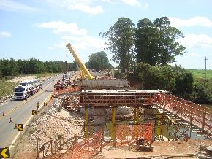 |  |  | 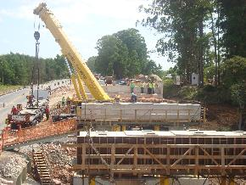
Compactação do aterro |  | Desformas após concretagem das cabeceiras |  | Concretagem Transversina |  |  | Concretagem Transversina
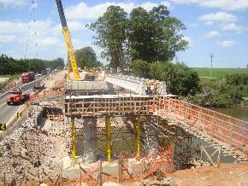 |  | 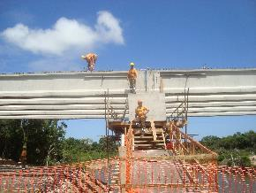 |  | 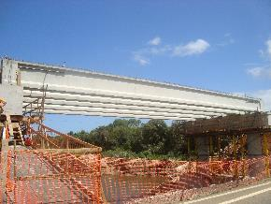 |  |  | 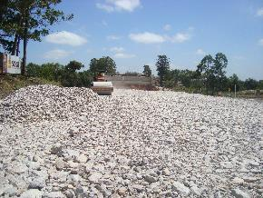
Implantação das longarinas |  | Implantação das longarinas |  | Implantação das longarinas |  |  | Implantação rachão
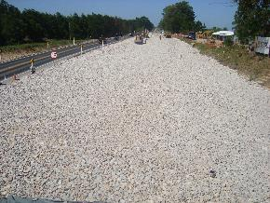 |  | 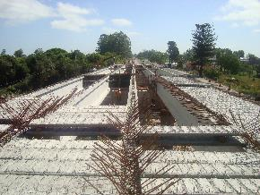 |  | 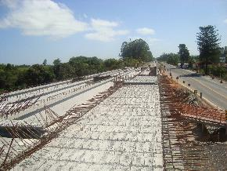 |  |  | 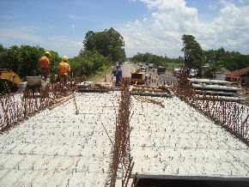
Implantação rachão |  | Pré-lajes e ferragens |  | Pré-lajes e ferragens |  |  | Pré-lajes e ferragens
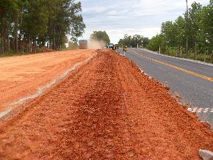 |  | 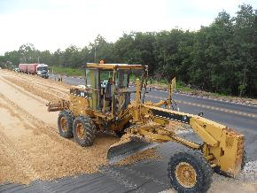 |  | 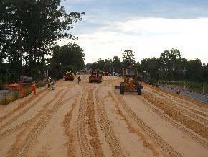 |  |  | 
Execução de aterro da ponte |  | Execução de aterro da ponte |  | Execução de aterro da ponte |  |  | Execução de aterro da ponte
 |  |  |  |  |  |  | 
Concretagem do tabuleiro |  | Concretagem do tabuleiro |  | Concretagem do tabuleiro |  |  | Pavimentação
 |  |  |  |  |  |  | 
Concretagem das New Jersey |  | Implantação de defensa metálica |  | Pintura de sinalização horizontal |  |  | Implantação de sinalização vertical
 |  |  |  |  |  |  | 
Pintura da ponte |  | Enleivamento dos aterros |  | Obra concluída |  |  | Obra concluída
OBSERVAÇÕES:

LEGENDA DE STATUS: C: Conforme; NC: Não Conforme; NA: Não Aplicável; SIGLAS: PER: Plano de Exploração da Rodovia

